y=
x0 | 0
x1 | 3
num_segmentos | 20

h | 0.15
 |  |  | c=0
x | y | y'=3x² | Solución analitica
 |  |  | x^3+c
0 | 0 | 0 | 0
0.15 | 0 | 0.0675 | 0.003375
0.3 | 0.010125 | 0.27 | 0.027
0.45 | 0.050625 | 0.6075 | 0.091125
0.6 | 0.14175 | 1.08 | 0.216
0.75 | 0.30375 | 1.6875 | 0.421875
0.9 | 0.556875 | 2.43 | 0.729
1.05 | 0.921375 | 3.3075 | 1.157625
1.2 | 1.4175 | 4.32 | 1.728
1.35 | 2.0655 | 5.4675 | 2.460375
1.5 | 2.885625 | 6.75 | 3.375
1.65 | 3.898125 | 8.1675 | 4.492125
1.8 | 5.12325 | 9.72 | 5.832
1.95 | 6.58125 | 11.4075 | 7.414875
2.1 | 8.292375 | 13.23 | 9.261
2.25 | 10.276875 | 15.1875 | 11.390625
2.4 | 12.555 | 17.28 | 13.824
2.55 | 15.147 | 19.5075 | 16.581375
2.7 | 18.073125 | 21.87 | 19.683
2.85 | 21.353625 | 24.3675 | 23.149125
3 | 25.00875 | 27 | 27

x0 | 0
x1 | 3
num_segmentos | 40

h | 0.075

 |  |  | c=0
x | y | y'=3x² | Solución analitica
 |  |  | x^3+c
0 | 0 | 0 | 0
0.075 | 0 | 0.016875 | 0.000421875
0.15 | 0.001265625 | 0.0675 | 0.003375
0.225 | 0.006328125 | 0.151875 | 0.011390625
0.3 | 0.01771875 | 0.27 | 0.027
0.375 | 0.03796875 | 0.421875 | 0.052734375
0.45 | 0.069609375 | 0.6075 | 0.091125
0.525 | 0.115171875 | 0.826875 | 0.144703125
0.6 | 0.1771875 | 1.08 | 0.216
0.675 | 0.2581875 | 1.366875 | 0.307546875
0.75 | 0.360703125 | 1.6875 | 0.421875
0.825 | 0.487265625 | 2.041875 | 0.561515625
0.9 | 0.64040625 | 2.43 | 0.729
0.975 | 0.82265625 | 2.851875 | 0.926859375
1.05 | 1.036546875 | 3.3075 | 1.157625
1.125 | 1.284609375 | 3.796875 | 1.423828125
1.2 | 1.569375 | 4.32 | 1.728
1.275 | 1.893375 | 4.876875 | 2.072671875
1.35 | 2.259140625 | 5.4675 | 2.460375
1.425 | 2.669203125 | 6.091875 | 2.893640625
1.5 | 3.12609375 | 6.75 | 3.375
1.575 | 3.63234375 | 7.441875 | 3.906984375
1.65 | 4.190484375 | 8.1675 | 4.492125
1.725 | 4.803046875 | 8.926875 | 5.132953125
1.8 | 5.4725625 | 9.72 | 5.832
1.875 | 6.2015625 | 10.546875 | 6.591796875
1.95 | 6.992578125 | 11.4075 | 7.414875
2.025 | 7.848140625 | 12.301875 | 8.303765625
2.1 | 8.77078125 | 13.23 | 9.261
2.175 | 9.76303125 | 14.191875 | 10.289109375
2.25 | 10.827421875 | 15.1875 | 11.390625
2.325 | 11.966484375 | 16.216875 | 12.568078125
2.4 | 13.18275 | 17.28 | 13.824
2.475 | 14.47875 | 18.376875 | 15.160921875
2.55 | 15.857015625 | 19.5075 | 16.581375
2.625 | 17.320078125 | 20.671875 | 18.087890625
2.7 | 18.87046875 | 21.87 | 19.683
2.775 | 20.51071875 | 23.101875 | 21.369234375
2.85 | 22.243359375 | 24.3675 | 23.149125
2.925 | 24.070921875 | 25.666875 | 25.025203125
3 | 25.9959375 | 27 | 27

y'=2y-1
x0 | 0
x1 | 1
num_segmentos | 20

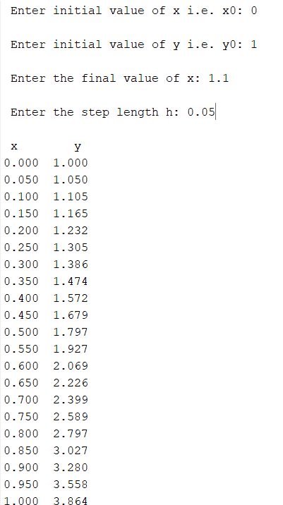
h | 0.05
 |  |  | c=0
x | y | y'=2y-1 | Solución analitica
$$\frac{e^{2x+c1}}{2}+ \frac{1}{2}$$
0 | 1 | 1 | 1
0.05 | 1.05 | 1.1 | 1.052585459
0.1 | 1.105 | 1.21 | 1.1107013791
0.15 | 1.1655 | 1.331 | 1.1749294038
0.2 | 1.23205 | 1.4641 | 1.2459123488
0.25 | 1.305255 | 1.61051 | 1.3243606354
0.3 | 1.3857805 | 1.771561 | 1.4110594002
0.35 | 1.47435855 | 1.9487171 | 1.5068763537
0.4 | 1.571794405 | 2.14358881 | 1.6127704642
0.45 | 1.6789738455 | 2.357947691 | 1.7298015556
0.5 | 1.7968712301 | 2.5937424601 | 1.8591409142
0.55 | 1.9265583531 | 2.8531167061 | 2.002083012
0.6 | 2.0692141884 | 3.1384283767 | 2.1600584614
0.65 | 2.2261356072 | 3.4522712144 | 2.3346483338
0.7 | 2.3987491679 | 3.7974983358 | 2.5275999834
0.75 | 2.5886240847 | 4.1772481694 | 2.7408445352
0.8 | 2.7974864932 | 4.5949729864 | 2.9765162122
0.85 | 3.0272351425 | 5.054470285 | 3.2369736959
0.9 | 3.2799586567 | 5.5599173135 | 3.5248237322
0.95 | 3.5579545224 | 6.1159090448 | 3.8429472211
1 | 3.8637499747 | 6.7274999493 | 4.1945280495

x0 | 0
x1 | 1
num_segmentos | 40

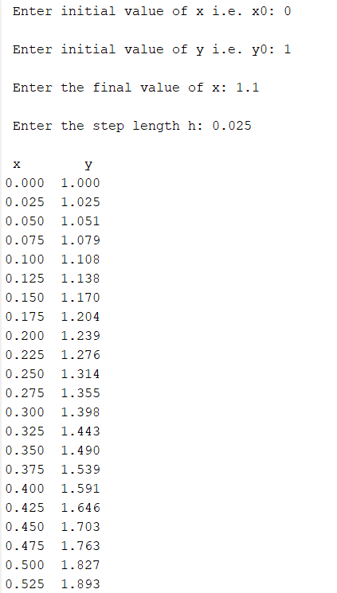
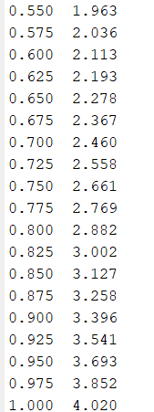
h | 0.025
 |  |  | c=0
x | y | y'=2y-1 | Solución analitica
$$\frac{e^{2x+c1}}{2}+ \frac{1}{2}$$
0 | 1 | 1 | 1
0.025 | 1.025 | 1.05 | 1.0256355482
0.05 | 1.05125 | 1.1025 | 1.052585459
0.075 | 1.0788125 | 1.157625 | 1.0809171214
0.1 | 1.107753125 | 1.21550625 | 1.1107013791
0.125 | 1.1381407812 | 1.2762815625 | 1.1420127083
0.15 | 1.1700478203 | 1.3400956406 | 1.1749294038
0.175 | 1.2035502113 | 1.4071004227 | 1.2095337743
0.2 | 1.2387277219 | 1.4774554438 | 1.2459123488
0.225 | 1.275664108 | 1.551328216 | 1.2841560927
0.25 | 1.3144473134 | 1.6288946268 | 1.3243606354
0.275 | 1.3551696791 | 1.7103393581 | 1.3666265089
0.3 | 1.397928163 | 1.795856326 | 1.4110594002
0.325 | 1.4428245712 | 1.8856491423 | 1.4577704145
0.35 | 1.4899657997 | 1.9799315994 | 1.5068763537
0.375 | 1.5394640897 | 2.0789281794 | 1.5585000083
0.4 | 1.5914372942 | 2.1828745884 | 1.6127704642
0.425 | 1.6460091589 | 2.2920183178 | 1.669823426
0.45 | 1.7033096168 | 2.4066192337 | 1.7298015556
0.475 | 1.7634750977 | 2.5269501954 | 1.7928548297
0.5 | 1.8266488526 | 2.6532977051 | 1.8591409142
0.525 | 1.8929812952 | 2.7859625904 | 1.928825559
0.55 | 1.96263036 | 2.9252607199 | 2.002083012
0.575 | 2.035761878 | 3.0715237559 | 2.0790964548
0.6 | 2.1125499719 | 3.2250999437 | 2.1600584614
0.625 | 2.1931774704 | 3.3863549409 | 2.2451714787
0.65 | 2.277836344 | 3.5556726879 | 2.3346483338
0.675 | 2.3667281612 | 3.7334563223 | 2.4287127653
0.7 | 2.4600645692 | 3.9201291385 | 2.5275999834
0.725 | 2.5580677977 | 4.1161355954 | 2.6315572576
0.75 | 2.6609711876 | 4.3219423752 | 2.7408445352
0.775 | 2.769019747 | 4.5380394939 | 2.8557350913
0.8 | 2.8824707343 | 4.7649414686 | 2.9765162122
0.825 | 3.001594271 | 5.003188542 | 3.1034899136
0.85 | 3.1266739846 | 5.2533479691 | 3.2369736959
0.875 | 3.2580076838 | 5.5160153676 | 3.377301338
0.9 | 3.395908068 | 5.791816136 | 3.5248237322
0.925 | 3.5407034714 | 6.0814069428 | 3.6799097613
0.95 | 3.692738645 | 6.3854772899 | 3.8429472211
0.975 | 3.8523755772 | 6.7047511544 | 4.0143437903
1 | 4.019994356 | 7.0399887121 | 4.1945280495

y'=0.1y-3raiz(x)
x0 | 0
x1 | 10
Nsegmentos | 100

h | 0.1
 |  |  | c=0
x | y | y'=0.1y-3raiz(x) | Solución analitica
$$\left(−29.99999\sqrt{x}+c1e^{0.1x}\right)−84.07485(\sqrt{−0.1x}e^{0.1x}$$
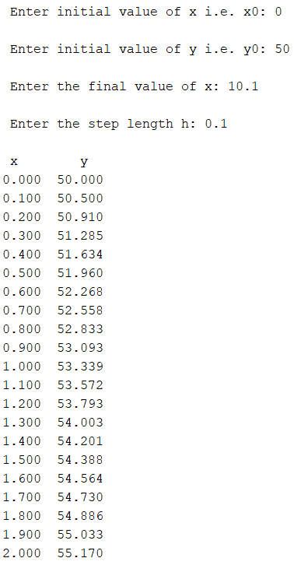
0 | 50 | 5 | 50
0.1 | 50.5 | 4.1013167019 | #NUM!
0.2 | 50.91013167 | 3.7493723805 | #NUM!
0.3 | 51.285068908 | 3.4853392183 | #NUM!
0.4 | 51.63360283 | 3.2659936869 | #NUM!
0.5 | 51.960202199 | 3.0746998763 | #NUM!
0.6 | 52.267672186 | 2.9029772109 | #NUM!
0.7 | 52.557969907 | 2.7458169111 | #NUM!
0.8 | 52.832551599 | 2.5999735869 | #NUM!
0.9 | 53.092548957 | 2.4632050016 | #NUM!
1 | 53.338869457 | 2.3338869457 | #NUM!
1.1 | 53.572258152 | 2.2107992707 | #NUM!
1.2 | 53.793338079 | 2.0929984629 | #NUM!
1.3 | 54.002637925 | 1.9797375172 | #NUM!
1.4 | 54.200611677 | 1.8704132979 | #NUM!
1.5 | 54.387653007 | 1.7645306865 | #NUM!
1.6 | 54.564106076 | 1.6616774154 | #NUM!
1.7 | 54.730273817 | 1.5615059386 | #NUM!
1.8 | 54.886424411 | 1.4637200816 | #NUM!
1.9 | 55.032796419 | 1.3680650163 | #NUM!
2 | 55.169602921 | 1.274319605 | #NUM!
2.1 | 55.297034881 | 1.1822904643 | #NUM!
2.2 | 55.415263928 | 1.0918073005 | #NUM!
2.3 | 55.524444658 | 1.0027191993 | #NUM!
2.4 | 55.624716578 | 0.91489164231 | #NUM!
2.5 | 55.716205742 | 0.82820408393 | #NUM!
2.6 | 55.79902615 | 0.74254796605 | #NUM!
2.7 | 55.873280947 | 0.65782507714 | #NUM!
2.8 | 55.939063455 | 0.57394618625 | #NUM!
2.9 | 55.996458073 | 0.49082989754 | #NUM!
3 | 56.045541063 | 0.40840168359 | #NUM!
3.1 | 56.086381231 | 0.32659306463 | #NUM!
3.2 | 56.119040538 | 0.24534090778 | #NUM!
3.3 | 56.143574629 | 0.16458682548 | #NUM!
3.4 | 56.160033311 | 0.084276656734 | #NUM!
3.5 | 56.168460977 | 0.0043600175166 | #NUM!
3.6 | 56.168896979 | -0.07521009045 | #NUM!
3.7 | 56.161375969 | -0.15447762155 | #NUM!
3.8 | 56.145928207 | -0.23348378615 | #NUM!
3.9 | 56.122579829 | -0.31226731457 | #NUM!
4 | 56.091353097 | -0.39086469027 | #NUM!
4.1 | 56.052266628 | -0.46931035657 | #NUM!
4.2 | 56.005335593 | -0.54763690032 | #NUM!
4.3 | 55.950571903 | -0.62587521574 | #NUM!
4.4 | 55.887984381 | -0.70405465092 | #NUM!
4.5 | 55.817578916 | -0.78220313909 | #NUM!
4.6 | 55.739358602 | -0.86034731666 | #NUM!
4.7 | 55.65332387 | -0.93851262957 | #NUM!
4.8 | 55.559472607 | -1.0167234293 | #NUM!
4.9 | 55.457800264 | -1.0950030599 | #NUM!
5 | 55.348299958 | -1.1733739367 | #NUM!
5.1 | 55.230962565 | -1.2518576179 | #NUM!
5.2 | 55.105776803 | -1.3304748703 | #NUM!
5.3 | 54.972729316 | -1.4092457283 | #NUM!
5.4 | 54.831804743 | -1.4881895489 | #NUM!
5.5 | 54.682985788 | -1.5673250609 | #NUM!
5.6 | 54.526253282 | -1.6466704115 | #NUM!
5.7 | 54.361586241 | -1.7262432077 | #NUM!
5.8 | 54.18896192 | -1.8060605553 | #NUM!
5.9 | 54.008355865 | -1.8861390944 | #NUM!
6 | 53.819741955 | -1.9664950328 | #NUM!
6.1 | 53.623092452 | -2.0471441759 | #NUM!
6.2 | 53.418378034 | -2.1281019554 | #NUM!
6.3 | 53.205567839 | -2.2093834549 | #NUM!
6.4 | 52.984629493 | -2.2910034351 | #NUM!
6.5 | 52.75552915 | -2.3729763554 | #NUM!
6.6 | 52.518231514 | -2.4553163958 | #NUM!
6.7 | 52.272699875 | -2.5380374759 | #NUM!
6.8 | 52.018896127 | -2.6211532735 | #NUM!
6.9 | 51.7567808 | -2.704677242 | #NUM!
7 | 51.486313076 | -2.7886226256 | #NUM!
7.1 | 51.207450813 | -2.8730024754 | #NUM!
7.2 | 50.920150565 | -2.9578296625 | #NUM!
7.3 | 50.624367599 | -3.0431168917 | #NUM!
7.4 | 50.32005591 | -3.1288767142 | #NUM!
7.5 | 50.007168239 | -3.2151215387 | #NUM!
7.6 | 49.685656085 | -3.3018636428 | #NUM!
7.7 | 49.35546972 | -3.3891151833 | #NUM!
7.8 | 49.016558202 | -3.476888206 | #NUM!
7.9 | 48.668869382 | -3.5651946554 | #NUM!
8 | 48.312349916 | -3.6540463826 | #NUM!
8.1 | 47.946945278 | -3.7434551547 | #NUM!
8.2 | 47.572599762 | -3.8334326617 | #NUM!
8.3 | 47.189256496 | -3.9239905249 | #NUM!
8.4 | 46.796857444 | -4.0151403034 | #NUM!
8.5 | 46.395343413 | -4.1068935009 | #NUM!
8.6 | 45.984654063 | -4.1992615729 | #NUM!
8.7 | 45.564727906 | -4.2922559317 | #NUM!
8.8 | 45.135502313 | -4.3858879532 | #NUM!
8.9 | 44.696913517 | -4.4801689824 | #NUM!
9 | 44.248896619 | -4.5751103381 | #NUM!
9.1 | 43.791385585 | -4.6707233189 | #NUM!
9.2 | 43.324313253 | -4.7670192075 | #NUM!
9.3 | 42.847611333 | -4.8640092759 | #NUM!
9.4 | 42.361210405 | -4.9617047895 | #NUM!
9.5 | 41.865039926 | -5.0601170118 | #NUM!
9.6 | 41.359028225 | -5.1592572084 | #NUM!
9.7 | 40.843102504 | -5.259136651 | #NUM!
9.8 | 40.317188839 | -5.3597666216 | #NUM!
9.9 | 39.781212177 | -5.4611584158 | #NUM!
10 | 39.235096335 | -5.563323347 | #NUM!

y'=xy+xy²
x0 | 0
x1 | 1
num_segmentos | 20

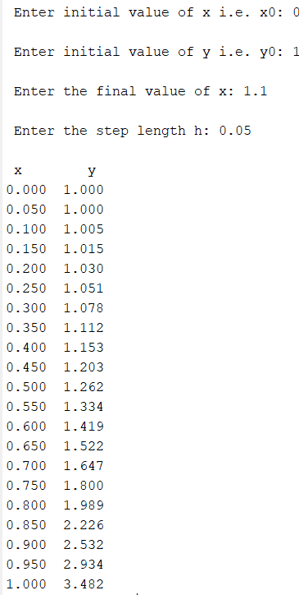
h | 0.05
 |  |  | c=0
x | y | y'=xy+xy² | Solución analitica
$$−\frac{e^{\frac{x²}{2}}}{−2+e^{\frac{x²}{2}}}$$
0 | 1 | 0 | 1
0.05 | 1 | 0.1 | 1.002504696
0.1 | 1.005 | 0.2015025 | 1.0100755456
0.15 | 1.015075125 | 0.30681789516 | 1.0228859592
0.2 | 1.0304160198 | 0.41843463871 | 1.0412356964
0.25 | 1.0513377517 | 0.53916220496 | 1.0655681722
0.3 | 1.0782958619 | 0.67230534835 | 1.0964972833
0.35 | 1.1119111294 | 0.82189012113 | 1.1348469048
0.4 | 1.1530056354 | 0.99297105229 | 1.1817080675
0.45 | 1.202654188 | 1.1920640778 | 1.2385217585
0.5 | 1.2622573919 | 1.4277755577 | 1.307200128
0.55 | 1.3336461698 | 1.7117420518 | 1.3903071427
0.6 | 1.4192332724 | 2.0600738123 | 1.4913344013
0.65 | 1.522236963 | 2.4956375175 | 1.6151349846
0.7 | 1.6470188389 | 3.0517829262 | 1.768630964
0.75 | 1.7996079852 | 3.7786476642 | 1.9620184465
0.8 | 1.9885403684 | 4.7542665321 | 2.2109313684
0.85 | 2.226253695 | 6.1050903281 | 2.5405887573
0.9 | 2.5315082114 | 8.0460378323 | 2.9944277737
0.95 | 2.933810103 | 10.963999232 | 3.6541262945
1 | 3.4820100647 | 15.606404155 | 4.6934844987

x0 | 0
x1 | 1
num_segmentos | 40
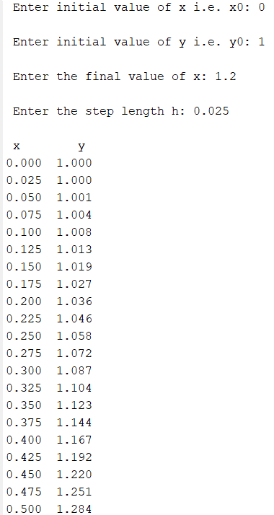
h | 0.025
 |  |  | c=0
x | y | y'=xy+xy² | Solución analitica
$$−\frac{e^{\frac{x²}{2}}}{−2+e^{\frac{x²}{2}}}$$
0 | 1 | 0 | 1
0.025 | 1 | 0.05 | 1.0006252931
0.05 | 1.00125 | 0.10018757813 | 1.002504696
0.075 | 1.0037546895 | 0.15084586245 | 1.0056488273
0.1 | 1.007525836 | 0.20226341463 | 1.0100755456
0.125 | 1.0125824214 | 0.25473819768 | 1.0158101953
0.15 | 1.0189508763 | 0.3085817647 | 1.0228859592
0.175 | 1.0266654204 | 0.36412377854 | 1.0313443276
0.2 | 1.0357685149 | 0.42171698627 | 1.0412356964
0.225 | 1.0463114396 | 0.48174279033 | 1.0526201103
0.25 | 1.0583550093 | 0.54461758377 | 1.0655681722
0.275 | 1.0719704489 | 0.61080005037 | 1.0801621457
0.3 | 1.0872404502 | 0.680799674 | 1.0964972833
0.325 | 1.104260442 | 0.7551867589 | 1.1146834228
0.35 | 1.123140111 | 0.83460433697 | 1.1348469048
0.375 | 1.1440052194 | 0.91978243555 | 1.1571328767
0.4 | 1.1669997803 | 1.011555307 | 1.1817080675
0.425 | 1.192288663 | 1.1108823905 | 1.2087641403
0.45 | 1.2200607227 | 1.2188740005 | 1.2385217585
0.475 | 1.2505325728 | 1.3368230369 | 1.2712355398
0.5 | 1.2839531487 | 1.4662444183 | 1.307200128
0.525 | 1.3206092591 | 1.6089244891 | 1.3467576772
0.55 | 1.3608323714 | 1.7669834129 | 1.3903071427
0.575 | 1.4050069567 | 1.9429546154 | 1.4383159008
0.6 | 1.4535808221 | 2.139886817 | 1.4913344013
0.625 | 1.5070779925 | 2.3614762925 | 1.5500148128
0.65 | 1.5661148998 | 2.6122400065 | 1.6151349846
0.675 | 1.6314209 | 2.8977446607 | 1.6876295736
0.7 | 1.7038645165 | 3.2249131649 | 1.768630964
0.725 | 1.7844873456 | 3.6024397634 | 1.8595237653
0.75 | 1.8745483397 | 4.0413598632 | 1.9620184465
0.775 | 1.9755823363 | 4.5558436254 | 2.0782524291
0.8 | 2.0894784269 | 5.1643188188 | 2.2109313684
0.825 | 2.2185863974 | 5.8910874 | 2.36353058
0.85 | 2.3658635824 | 6.7686979619 | 2.5405887573
0.875 | 2.5350810314 | 7.8415022589 | 2.7481473872
0.9 | 2.7311185879 | 9.1711145962 | 2.9944277737
0.925 | 2.9603964528 | 10.84501784 | 3.290910407
0.95 | 3.2315218988 | 12.990542897 | 3.6541262945
0.975 | 3.5562854712 | 15.798365529 | 4.1087758047
1 | 3.9512446094 | 19.563578573 | 4.6934844987

